Deckblatt
Tableaux des capacités de charge - KNAPP® RICON®, RICON® S et GIGANT® selon ETA-10/0189 (édition 25/08/2022)

 |  |  |  |  |  |  | Version 7: |  | 2023-01-20
Données pour la sélection des connecteurs pour poutres principales et secondaires
 |  |  |  |  |  |  |  |  |  | Langue
 |  |  |  |  |  |  |  |  |  | FR
Le choix des connecteurs pour poutres principales et secondaires est fait selon les critères suivants :
- | Types de bois
- | Classe de service
- | Section minimum poutre secondaire
- | Classe de durée d'exposition (kmod)
- | Capacité de charge (caractéristiques - valeurs de calcul)
- | Directions des efforts : |  | F1 : Traction axiale
 |  |  | F2 : Effort transversal dans le sens de l'insertion
 |  |  | F3 : Effort transversal dans le sens contraire à l'insertion
 |  |  | F45 : Effort transversal perpendiculaire au sens d'insertion
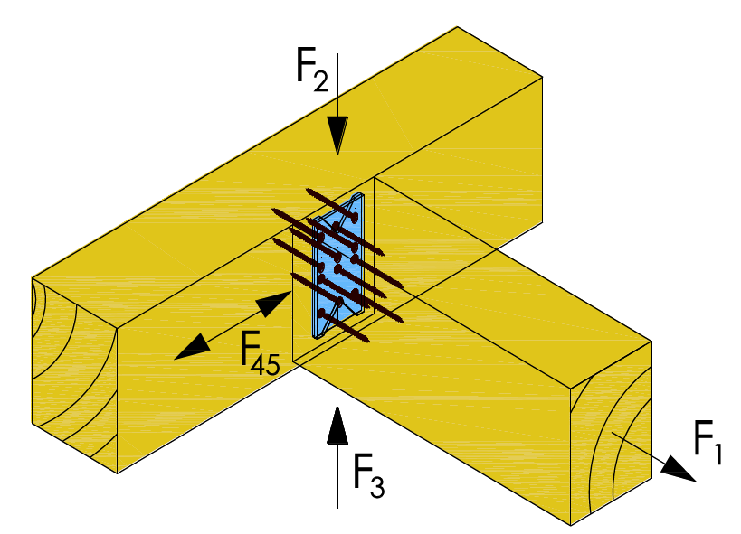

Présélection : vue d'ensemble pour une charge en sens d'insertion (F2) sur des connecteurs KNAPP® montés sur poutres principales et secondaires avec une classe de bois GL24h :

 | Tailles min. et max. des connecteurs |  |  | Sections minimum poutre secondaire [mm] |  | Valeurs de charge caractéristiques min. et max. F2,Rk [kN] |  | Sélection de la feuille de calcul

 | RICON® | 60x40 - 160x40: |  | 50/80 | 50x180 | 5.0 | 18.2 | RICON
 | RICON® A2 | 40x40 - 160x40: |  | 60/60 | 50x180 | 4.0 | 17.4 | RICON
 | RICON® A2 | 60x30 - 160x30: |  | 50/80 | 50x180 | 5.2 | 17.4 | RICON
 | RICON® A2 | 120x25 - 160x25: |  | 38/140 | 38x180 | 8.9 | 10.4 | RICON
 | RICON® A2 | 66x16 - 70x20: |  | 30/86 | 30x90 | 4.8 | 4.8 | RICON
 | GIGANT® | 120x40 - 180x40: |  | 60/150 | 80/220 | 12.5 | 30.7 | GIGANT
 | RICON® EK /GK | 140x60 - 290x80 |  | 110/160 | 120/320 | 26.9 | 65.0 | RICON S
 | RICON® VK | 140x60 - 290x80 |  | 110/160 | 120/320 | 31.5 | 59.7 | RICON S
 | RICON® VS | 140x60 - 390x80 |  | 110/160 | 160/600 | 26.9 | 195.3 | RICON S

Le contenu technique évoqué dans ces feuilles de calcul EXCEL est valable jusqu‘à parution d’une nouvelle version (toujours actualisée et téléchargeable sur internet). Ces feuilles de calcul EXCEL Tool sont la propriété exclusive de Knapp GmbH. Toute copie, reproduction, publication et aussi l‘utilisation d‘extraits sont soumis à autorisation écrite préalable de Knapp GmbH. Sauf erreurs, fautes d’impression ou modifications et réserves techniques. La vérification et l‘adaptation des dessins, calculs ou tous détails techniques, en particulier les données statiques restent à la responsabilité des clients. Les calculs et dessins complémentaires édités par Knapp GmbH sont des propositions d‘orientation et ne sont pas des garanties, les clients sont toujours tenus de vérifier ces données et de les adapter à leur cas de figure. Les photos présentes dans ce document sont disponibles sous format informatique sur demande à notre service marketing. Tous droits réservés. Copyright © 2022 par Knapp GmbH.

